导航菜单
 |  | 设计图 | 运行图
1 | 垂直菜单二级展开项 展开效果有差异 | 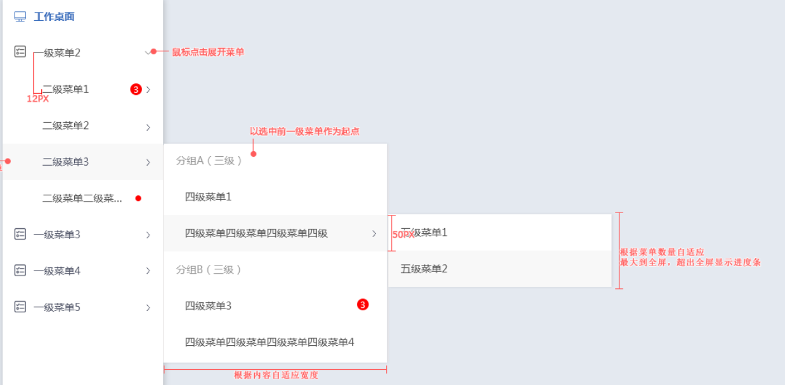 | 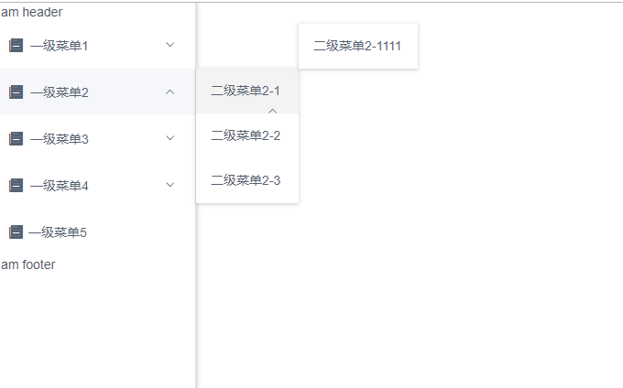
2 | 深色主题菜单效果 | 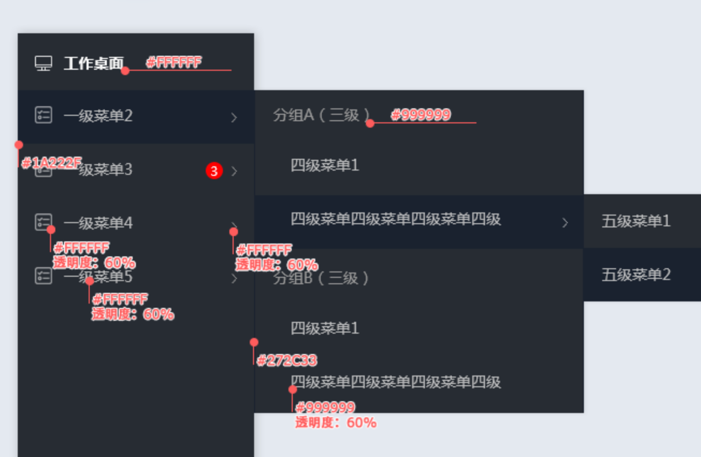 | 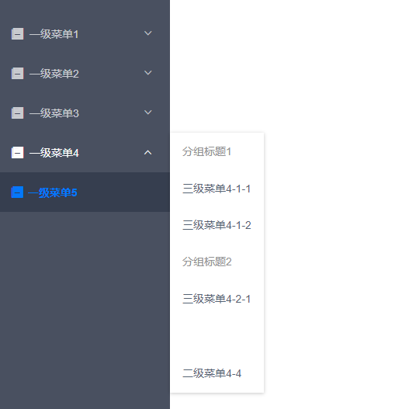
3 | 水平模式下菜单展开样式 | 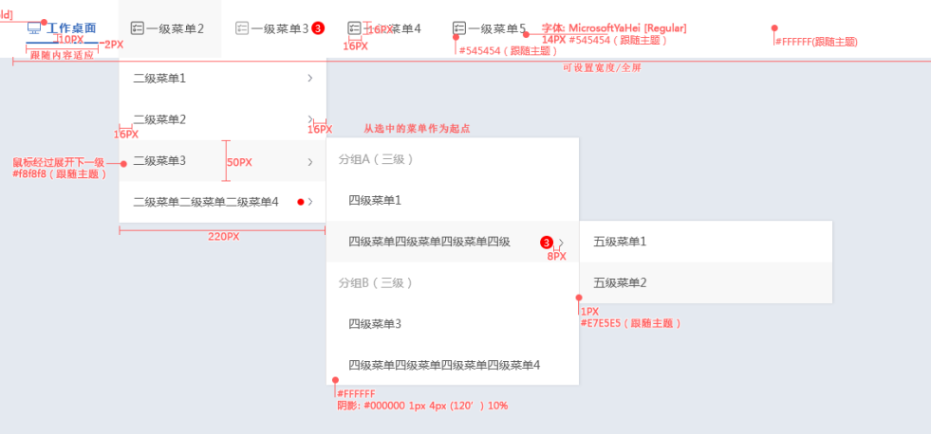 | 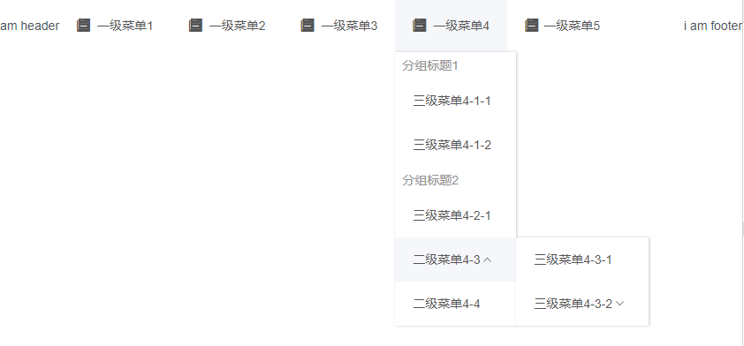

进度条
序号 | 问题描述 | 问题图 | 正常效果图 | 代码
1 | 垂直没有效果 |  | 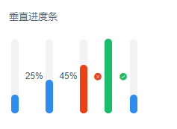 | <vui-progress vertical :percent="25"></vui-progress> <vui-progress vertical :percent="45" status="active"></vui-progress> <vui-progress vertical :percent="datas.current.percents" status="wrong"></vui-progress> <vui-progress vertical :percent="100"></vui-progress> <vui-progress vertical :percent="25" hide-info></vui-progress>

